overflow
DS

Expedia Adapter
Expedia
 |  |  | ARI

 |  |  | 订单
DHP Adapter
订单服务中心

DB(Localhost)

1.Expedia接口访问协议：webservice， 参考：如dh6-expeida , gateway-expedia
接口地址：
 | availability.rate.url=https://ws.expediaquickconnect.com/connect/ar
 | booking.retrieval.url=https://ws.expediaquickconnect.com/connect/br
 | booking.confirmation.url=https://ws.expediaquickconnect.com/connect/bc
 | product.avail.rate.url=https://ws.expediaquickconnect.com/connect/parr

3.dswitch协议依赖 |  |  | <dependency>
 |  |  | <groupId>com.derbysoft.dswitch</groupId>
 |  |  | <artifactId>derbysoft-rpc</artifactId>
 |  |  | <version>2.8.4</version>
 |  |  | <scope>compile</scope>
 |  |  | </dependency>
Spring配置示例：

 |  | <bean id="hotelRemoteService" class="org.springframework.aop.framework.ProxyFactoryBean">
 |  | <property name="proxyInterfaces" value="com.derbysoft.dswitch.remote.hotel.common.HotelRemoteService"/>
 |  | <property name="target">
 |  | <bean class="com.derbysoft.dswitch.remote.hotel.buyer.DefaultHotelBuyerRemoteService">
 |  | <constructor-arg index="0" value="52.26.193.159:9002"/>
 |  | </bean>
 |  | </property>
 |  | </bean>

 | DS测试地址：52.26.193.159:9002 |  |  | 可视化地址：http://52.26.193.159/dstorage/pages/dailyrate/view.html
 | dhp-adapter测试地址：52.77.55.173:9002

result output
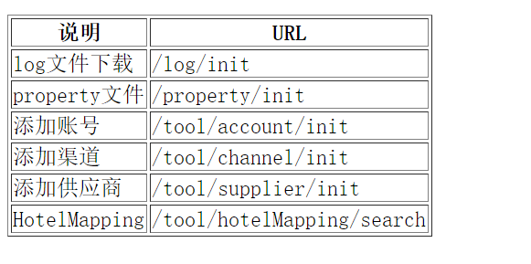
ARI每隔3分钟推一次，订单每隔5分钟抓一次，只需要修改配置文件的corn表达式

数据结构定义：。。。。。。。。。

价格推送日志表：update_log
订单日志表：reservation_log

价格立即推送URL： http://localhost:8080/expedia/availRateUpdate?hotelCode=

 |  | hotelCode可以为derbyCode也可以为cooperatorCode，如果为空则推送所有的酒店的数据

订单重推URL：http://localhost:8080/expedia/booking/resend?id=&userName=&passwod=

 | 订单重推只支持，根据订单日志重推，id为reservation_log的id，userName和passwod暂时没有使用

mapping接口URL：http://localhost:8080/expedia/mapping/handle

 | 该接口只接受post。 请求内容为XML，对象模型：com.derbysoft.dhplatform.expedia.controller.mapping.HotelMapping

monitor地址：http://localhost:8080/expedia/monitor

其他辅助功能： adapter欢迎界面有说明，如下：

